Datos personales
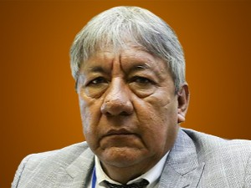

Nombres: | Daniel Sigifredo
Apellidos: | Onofa Cárdenas
Facebook: | https://www.facebook.com/people/Daniel-Onofa/100076312110130/
Twitter: | @danionofac
Descripción:

